案例
地块名称 | 城市 | 用地性质 | 区县 | 出让方式 | 详细规划 | 建设用地面积(㎡) | 规划建筑面积(㎡) | 容积率 | 成交日期 | 受让单位 | 成交价(万元) | 成交每亩价(万元/亩) | 成交楼面价(元/㎡) | 出让年限
四台嘴乡太子城村 | 张家口市 | 商业/办公用地 | 崇礼区 | 挂牌 | 住宿餐饮用地 | 3779 | 1511.6 | 小于或等于0.4 | 2017-10-11 | 密苑(张家口)旅游胜地有限公司 | 354 | 62.45 | 2341.88 | 40年 |  | 936.75575549
四台嘴乡太子城村 | 张家口市 | 商业/办公用地 | 崇礼区 | 挂牌 | 住宿餐饮用地 | 4542 | 2271 | 小于或等于0.5 | 2017-10-11 | 密苑(张家口)旅游胜地有限公司 | 425 | 62.38 | 1871.42 | 40年 |  | 935.71114047
四台嘴乡太子城村 | 张家口市 | 商业/办公用地 | 崇礼区 | 挂牌 | 住宿餐饮用地 | 3819 | 1527.6 | 小于或等于0.4 | 2017-10-11 | 密苑(张家口)旅游胜地有限公司 | 357 | 62.32 | 2337 | 40年 |  | 934.79968578
四台嘴乡太子城村 | 张家口市 | 商业/办公用地 | 崇礼区 | 挂牌 | 住宿餐饮用地 | 7333 | 2933.2 | 小于或等于0.4 | 2017-07-31 | 密苑(张家口)旅游胜地有限公司 | 575 | 52.28 | 1960.31 | 40年 | 0.4 | 784.12655121
四台嘴乡太子城村 | 张家口市 | 商业/办公用地 | 崇礼区 | 挂牌 | 住宿餐饮用地 | 6304 | 3152 | 小于或等于0.5 | 2017-07-31 | 密苑(张家口)旅游胜地有限公司 | 495 | 52.35 | 1570.43 | 40年 |  | 785.21573604
四台嘴乡太子城村 | 张家口市 | 商业/办公用地 | 崇礼区 | 挂牌 | 住宿餐饮用地 | 6409 | 2563.6 | 小于或等于0.4 | 2017-07-31 | 密苑(张家口)旅游胜地有限公司 | 505 | 52.53 | 1969.89 | 40年 |  | 787.95443907
四台嘴乡太子城村、转枝莲村 | 张家口市 | 商业/办公用地 | 崇礼区 | 挂牌 | 住宿餐饮用地 | 2635 | 1317.5 | 小于或等于0.5 | 2017-06-12 | 密苑(张家口)旅游胜地有限公司 | 194 | 49.08 | 1472.49 | 40年 |  | 736.24288425
四台嘴乡太子城村 | 张家口市 | 商业/办公用地 | 崇礼区 | 挂牌 | 批发零售用地 | 21313 | 31969.5 | 小于或等于1.5 | 2017-06-12 | 密苑(张家口)旅游胜地有限公司 | 1700 | 53.18 | 531.75 | 40年 |  | 797.63524609
西湾子镇东村万龙路北张承高速公路东侧 | 张家口市 | 商业/办公用地 | 崇礼区 | 挂牌 | 住宿餐饮用地 | 20999 | 41998 | 小于或等于2 | 2016-09-02 | 张家口长越风情房地产开发有限公司 | 2520 | 80 | 600.02 | 40年 |  | 1200.0571456
西湾子镇东村万龙路北张承高速公路东侧 | 张家口市 | 商业/办公用地 | 崇礼区 | 挂牌 | 住宿餐饮用地 | 20000 | 40000 | 小于或等于2 | 2016-09-02 | 张家口长越风情房地产开发有限公司 | 2400 | 80 | 600 | 40年 |  | 1200
四台嘴乡太子城村 | 张家口市 | 商业/办公用地 | 崇礼区 | 挂牌 | 住宿餐饮用地 | 7774 | 11661 | 小于或等于1.5 | 2016-08-15 | 三道沟(张家口)旅游胜地有限公司 | 530 | 45.45 | 454.5 | 40年 | 1.5 | 681.75971186
四台嘴乡太子城村 | 张家口市 | 商业/办公用地 | 崇礼区 | 挂牌 | 住宿餐饮用地 | 26248 | 39372 | 小于或等于1.5 | 2016-08-15 | 三道沟(张家口)旅游胜地有限公司 | 1780 | 45.21 | 452.1 | 40年 | 1.5 | 678.14690643
西湾子镇四道沟村 | 张家口市 | 商业/办公用地 | 崇礼区 | 挂牌 | 住宿餐饮用地 | 1708 | 854 | 小于0.5 | 2016-08-11 | 张家口云景旅游开发有限公司 | 135 | 52.69 | 1580.79 | 40年 |  | 790.39812646
西湾子镇四道沟村 | 张家口市 | 商业/办公用地 | 崇礼区 | 挂牌 | 住宿餐饮用地 | 3459 | 6918 | 大于或等于1并且小于或等于2 | 2016-08-11 | 张家口云景旅游开发有限公司 | 350 | 67.46 | 505.93 | 40年 |  | 1011.8531367
西湾子镇四道沟村 | 张家口市 | 商业/办公用地 | 崇礼区 | 挂牌 | 住宿餐饮用地 | 56023 | 112046 | 大于或等于1.5并且小于或等于2 | 2016-08-11 | 张家口云景旅游开发有限公司 | 5620 | 66.88 | 501.57 | 40年 |  | 1003.1594167
西湾子镇四道沟村 | 张家口市 | 商业/办公用地 | 崇礼区 | 挂牌 | 住宿餐饮用地 | 19625 | 39250 | 大于或等于1并且小于或等于2 | 2016-08-11 | 张家口云景旅游开发有限公司 | 1970 | 66.92 | 501.91 | 40年 |  | 1003.8216561
四台嘴乡太子城村 | 张家口市 | 商业/办公用地 | 崇礼区 | 挂牌 | 住宿餐饮用地 | 3351 | 1675.5 | 小于或等于0.5 | 2016-04-25 | 三道沟(张家口)旅游胜地有限公司 | 212 | 42.18 | 1265.28 | 40年 | 0.5 | 632.64697105
四台嘴乡太子城村 | 张家口市 | 商业/办公用地 | 崇礼区 | 挂牌 | 住宿餐饮用地 | 8397 | 4198.5 | 小于或等于0.5 | 2016-04-25 | 三道沟(张家口)旅游胜地有限公司 | 519 | 41.21 | 1236.16 | 40年 |  | 618.07788496
四台嘴乡太子城村 | 张家口市 | 商业/办公用地 | 崇礼区 | 挂牌 | 住宿餐饮用地 | 10265 | 5132.5 | 小于或等于0.5 | 2016-04-25 | 三道沟(张家口)旅游胜地有限公司 | 635 | 41.24 | 1237.21 | 40年 |  | 618.60691671
四台嘴乡太子城村 | 张家口市 | 商业/办公用地 | 崇礼区 | 挂牌 | 住宿餐饮用地 | 6191 | 3095.5 | 小于或等于0.5 | 2016-04-25 | 三道沟(张家口)旅游胜地有限公司 | 387 | 41.67 | 1250.2 | 40年 |  | 625.100953
四台嘴乡太子城村 | 张家口市 | 商业/办公用地 | 崇礼区 | 挂牌 | 住宿餐饮用地 | 3088 | 1544 | 小于或等于0.5 | 2016-04-25 | 三道沟(张家口)旅游胜地有限公司 | 195 | 42.1 | 1262.95 | 40年 |  | 631.47668394
四台嘴乡太子城村 | 张家口市 | 商业/办公用地 | 崇礼区 | 挂牌 | 住宿餐饮用地 | 7016 | 3508 | 小于或等于0.5 | 2016-04-25 | 三道沟(张家口)旅游胜地有限公司 | 435 | 41.33 | 1240.01 | 40年 |  | 620.01140251
四台嘴乡太子城村 | 张家口市 | 商业/办公用地 | 崇礼区 | 挂牌 | 住宿餐饮用地 | 10549 | 5274.5 | 小于或等于0.5 | 2016-04-25 | 三道沟(张家口)旅游胜地有限公司 | 651 | 41.14 | 1234.24 | 40年 |  | 617.12010617
西湾子镇东村商贸新区人工湖区域 | 张家口市 | 商业/办公用地 | 崇礼区 | 挂牌 | 住宿餐饮用地 | 10162 | 30486 | 大于1并且小于或等于3 | 2016-03-23 | 河北梦园房地产开发有限责任公司 | 8180 | 536.64 | 2683.19 | 40年 |  | 8049.5965361
崇礼县四台嘴乡营岔村 | 张家口市 | 商业/办公用地 | 崇礼区 | 拍卖 | 住宿餐饮用地 | 12123 | 24246 | 小于或等于2 | 2015-09-08 | 崇礼县太舞旅游度假有限公司 | 1030 | 56.64 | 424.81 | 40年 |  | 849.62468036
崇礼县西湾子镇黄土嘴村 | 张家口市 | 商业/办公用地 | 崇礼区 | 拍卖 | 住宿餐饮用地 | 11203 | 42571.4 | 小于或等于3.8 | 2015-09-08 | 张家口市万龙运动旅游有限公司 | 980 | 58.32 | 230.19 | 40年 |  | 874.76568776
崇礼县四台嘴乡营岔村 | 张家口市 | 商业/办公用地 | 崇礼区 | 拍卖 | 住宿餐饮用地 | 20749 | 41498 | 小于或等于2 | 2015-09-08 | 崇礼县太舞旅游度假有限公司 | 1750 | 56.23 | 421.7 | 40年 |  | 843.41414044
崇礼县四台嘴乡营岔村 | 张家口市 | 商业/办公用地 | 崇礼区 | 拍卖 | 其他商服用地 | 41642 | 8328.4 | 小于或等于0.2 | 2015-09-08 | 崇礼县太舞旅游度假有限公司 | 2425 | 38.82 | 2911.71 | 40年 |  | 582.34474809
崇礼县四台嘴乡营岔村 | 张家口市 | 商业/办公用地 | 崇礼区 | 挂牌 | 住宿餐饮用地 | 48385 | 96770 | 大于1并且小于或等于2 | 2013-12-13 | 崇礼县太舞旅游度假有限公司 | 1092 | 15.05 | 112.84 | 40年 | 估价对象 | 225.68977989
崇礼县西湾子镇东村 | 张家口市 | 商业/办公用地 | 崇礼区 | 挂牌 | 住宿餐饮用地 | 19287 | 38574 | 大于1并且小于2 | 2013-12-13 | 北京长越风情置业有限公司 | 1305 | 45.11 | 338.31 | 40年
崇礼县四台嘴乡营岔村 | 张家口市 | 商业/办公用地 | 崇礼区 | 挂牌 | 住宿餐饮用地 | 13807 | 27614 | 大于1并且小于或等于2 | 2013-12-13 | 崇礼县太舞旅游度假有限公司 | 311 | 15.02 | 112.62 | 40年
西湾子镇长青路东侧,电力巷南侧 | 张家口市 | 商业/办公用地 | 崇礼区 | 拍卖 | 商务金融用地 | 1070 | 2140 | 大于或等于1并且小于或等于2 | 2013-09-26 | 张家口市英龙房地产开发有限公司 | 900 | 560.75 | 4205.6 | 40年
四台嘴乡营岔村 | 张家口市 | 商业/办公用地 | 崇礼区 | 挂牌 | 住宿餐饮用地 | 45292 | 67938 | 大于或等于1并且小于或等于1.5 | 2013-09-16 | 崇礼县太舞旅游度假有限公司 | 1676 | 24.67 | 246.69 | 40年
四台嘴乡营岔村 | 张家口市 | 商业/办公用地 | 崇礼区 | 挂牌 | 住宿餐饮用地 | 37030 | 55545 | 大于或等于1并且小于或等于1.5 | 2013-09-16 | 崇礼县太舞旅游度假有限公司 | 647 | 11.65 | 116.48 | 40年
四台嘴乡营岔村 | 张家口市 | 商业/办公用地 | 崇礼区 | 挂牌 | 住宿餐饮用地 | 24762 | 37143 | 大于或等于1并且小于或等于1.5 | 2013-09-16 | 崇礼县太舞旅游度假有限公司 | 934 | 25.15 | 251.46 | 40年
四台嘴乡营岔村 | 张家口市 | 商业/办公用地 | 崇礼区 | 挂牌 | 住宿餐饮用地 | 11694 | 17541 | 大于或等于1并且小于或等于1.5 | 2013-09-16 | 崇礼县太舞旅游度假有限公司 | 198 | 11.29 | 112.87 | 40年
四台嘴乡营岔村 | 张家口市 | 商业/办公用地 | 崇礼区 | 挂牌 | 住宿餐饮用地 | 26053 | 39079.5 | 大于或等于1并且小于或等于1.5 | 2013-09-16 | 崇礼县太舞旅游度假有限公司 | 435 | 11.13 | 111.31 | 40年

http://yundingliyuan.fang.com/house/1314173523/housedetail.htm |  |  |  |  |  | 案例B |  |  |  | http://aoxuehuatinglj.fang.com/house/1314173531/housedetail.htm |  |  |  |  |  | 案例A

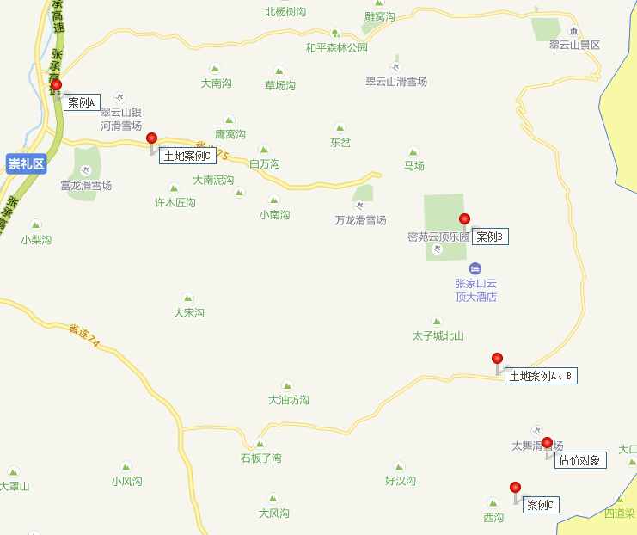

 |  |  |  |  |  |  |  |  |  |  |  | 24694.00 | 40%
 |  |  |  |  |  |  |  |  |  | 43676.00 | 0.00

 |  |  |  |  |  |  |  |  |  | 68370.00 |  | 0.14

